TEST
Resumen Prueba Técnica.




Parte 2: Comunicación clientes. .
Parte 1: Revisión de contratos.
Parte 3: Prueba Exccel

P1 Contrats.
Revisión de contrato.

¿Cuál es el nombre completo del proveedor? OrangeTech LLC
¿Cuáles son las obligaciones principales del proveedor?
Analizar y optimizar procesos de ñla compañ+ia
Recomendar mejoras operativas
Entregar informes mensuales de desempeño
Apoyar en la implementación de soluciones tecnológicas
¿Cuál es la duración del contrato? 1 año (del 1 de enero al 31 de diciembre de 2025)
¿En qué fecha se firmó el contrato? 1 de enero de 2025
¿El contrato menciona alguna cláusula sobre renovación automática? Si es así, descríbela. No, está estiulada lacláusula de renovación automática.
Resume el objetivo principal del contrato en máximo 3 líneas. Contrato de prestación de servicios de consultoría entre OrangeTech LLC y XYZ Corp, con una duración de un año. Se incluyen análisis de procesos, mejoras operativas y apoyo tecnológico bajo cláusula de confidencialidad.

P2 Emails


Correo 1 Inglés

Dear OrangeTech LLC,
I hope you are doing well.
The Annex A – Service Level Agreement (SLA), which appears to be missing from the documentation. Could you please share it with us at your earliest convenience?, taken quickly please.
Thank you in advance.
Correo 2 (en español)

Equipo buenas tardes.
Dado el contrato recibido encuentro inconsistencia en la presentación de anexos, Nos falta el Anexo A (SLA) del contrato con OrangeTech. ¡nos puedes ayudar a agilizar la gestión con ellos?
Muchas gracias

Bds
Invoice Number | Client Name | Service Type | Invoice Date | Amount USD | Paid | Pending Balance
INV1047 | BrightWorks | Consulting | 2/17/25 | 4127 | Yes | 0
INV1037 | BrightWorks | Support | 2/7/25 | 3742 | No | 3742
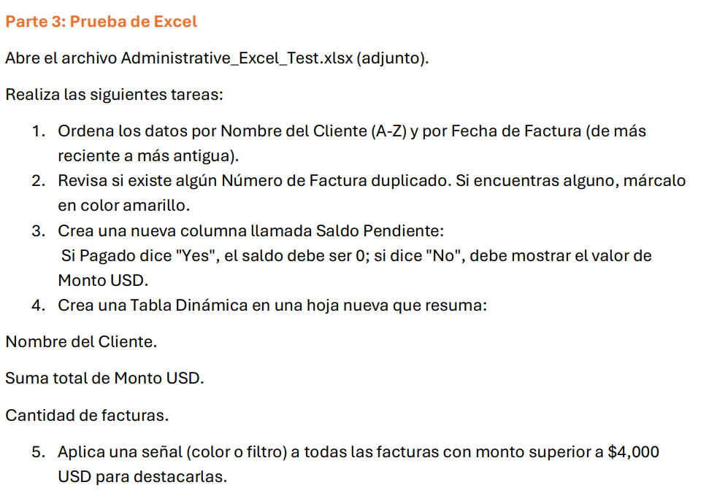
INV1035 | BrightWorks | Implementation | 2/5/25 | 2257 | No | 2257
INV1021 | BrightWorks | Maintenance | 1/22/25 | 2070 | Yes | 0
INV1017 | BrightWorks | Maintenance | 1/18/25 | 4145 | Yes | 0
INV1012 | BrightWorks | Maintenance | 1/13/25 | 2778 | No | 2778
INV1009 | BrightWorks | Maintenance | 1/10/25 | 891 | Yes | 0
INV1004 | BrightWorks | Implementation | 1/5/25 | 564 | No | 564
INV1003 | BrightWorks | Support | 1/4/25 | 4384 | Yes | 0
INV1001 | BrightWorks | Support | 1/2/25 | 992 | No | 992
INV1036 | DeltaSoft | Maintenance | 2/6/25 | 2178 | Yes | 0
INV1034 | DeltaSoft | Support | 2/4/25 | 4691 | No | 4691
INV1030 | DeltaSoft | Implementation | 1/31/25 | 1984 | Yes | 0
INV1026 | DeltaSoft | Implementation | 1/27/25 | 4993 | Yes | 0
INV1025 | DeltaSoft | Maintenance | 1/26/25 | 1002 | Yes | 0
INV1011 | DeltaSoft | Implementation | 1/12/25 | 4061 | Yes | 0
INV1008 | DeltaSoft | Support | 1/9/25 | 1995 | Yes | 0
INV1007 | DeltaSoft | Support | 1/8/25 | 3195 | No | 3195
INV1006 | DeltaSoft | Implementation | 1/7/25 | 2527 | Yes | 0
INV1002 | DeltaSoft | Implementation | 1/3/25 | 2562 | No | 2562
INV1049 | NovaData | Maintenance | 2/19/25 | 2481 | Yes | 0
INV1042 | NovaData | Consulting | 2/12/25 | 3125 | No | 3125
INV1040 | NovaData | Maintenance | 2/10/25 | 3814 | Yes | 0
INV1032 | NovaData | Support | 2/2/25 | 3290 | No | 3290
INV1031 | NovaData | Maintenance | 2/1/25 | 1363 | Yes | 0
INV1029 | NovaData | Maintenance | 1/30/25 | 706 | No | 706
INV1028 | NovaData | Maintenance | 1/29/25 | 4988 | No | 4988
INV1022 | NovaData | Consulting | 1/23/25 | 3190 | Yes | 0
INV1019 | NovaData | Maintenance | 1/20/25 | 3231 | No | 3231
INV1016 | NovaData | Maintenance | 1/17/25 | 2954 | Yes | 0
INV1014 | NovaData | Implementation | 1/15/25 | 700 | No | 700
INV1010 | NovaData | Consulting | 1/11/25 | 4974 | Yes | 0
INV1000 | NovaData | Implementation | 1/1/25 | 879 | Yes | 0
INV1048 | OrangeTech LLC | Implementation | 2/18/25 | 1863 | Yes | 0
INV1046 | OrangeTech LLC | Support | 2/16/25 | 3193 | No | 3193
INV1044 | OrangeTech LLC | Consulting | 2/14/25 | 2097 | No | 2097
INV1043 | OrangeTech LLC | Implementation | 2/13/25 | 3229 | No | 3229
INV1039 | OrangeTech LLC | Consulting | 2/9/25 | 2222 | No | 2222
INV1027 | OrangeTech LLC | Maintenance | 1/28/25 | 1370 | No | 1370
INV1020 | OrangeTech LLC | Implementation | 1/21/25 | 3273 | No | 3273
INV1015 | OrangeTech LLC | Maintenance | 1/16/25 | 3604 | Yes | 0
INV1013 | OrangeTech LLC | Implementation | 1/14/25 | 3599 | Yes | 0
INV1005 | OrangeTech LLC | Consulting | 1/6/25 | 3068 | Yes | 0
INV1045 | XYZ Corp | Maintenance | 2/15/25 | 3560 | Yes | 0
INV1041 | XYZ Corp | Implementation | 2/11/25 | 3657 | No | 3657
INV1038 | XYZ Corp | Implementation | 2/8/25 | 1559 | Yes | 0
INV1033 | XYZ Corp | Implementation | 2/3/25 | 1063 | No | 1063
INV1024 | XYZ Corp | Maintenance | 1/25/25 | 1528 | Yes | 0
INV1023 | XYZ Corp | Support | 1/24/25 | 4340 | No | 4340
INV1018 | XYZ Corp | Maintenance | 1/19/25 | 1304 | Yes | 0

